Sheet1
[시스템].[모듈].[항목]
Test Scenario Specification Form

 |  |  | 작성자 | 작성일 | 리뷰 | 리뷰일 | 수행자 | 수행일
 |  |  | 이호제 | 2022.11.09

테스트 목적 :
영화 리뷰를 수집/저장/분석하여 긍정/부정 리뷰로 나눠 시각화할 수 있다.
테스트 시나리오 :
UI 화면 설계서 참조 화면 ID oper01에서 네이버 리뷰 및 코비스 영화 데이터 크롤링 각각 csv 파일에 저장 화면 ID oper02에서 DB 및 Table 생성 csv파일의 데이터를 각 Table에 삽입 화면 ID oper03에서 각 Table 데이터의 전처리 네이버 리뷰의 토큰화 및 정제 화면 ID oper04에서 손실율 및 정확도의 시각화

화면 ID | STEP | 테스트 항목 |  | 기대결과 |  | 실제결과 (Pass / Fail) |  | 비고
oper01 | 1 | 네이버 리뷰 수집 프로그램이 정상적으로 작동되는가? |  | 크롤링 및 파일 저장 완료 출력 |  | Pass
 |  |  |  | 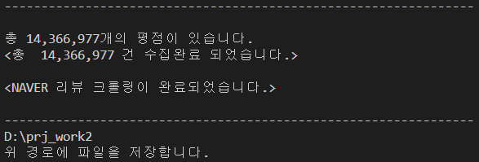
 |  |  |  | 네이버 영화 리뷰 크롤링 후 페이지 넘어가기 (1,2…) |  | Pass
 |  |  |  | 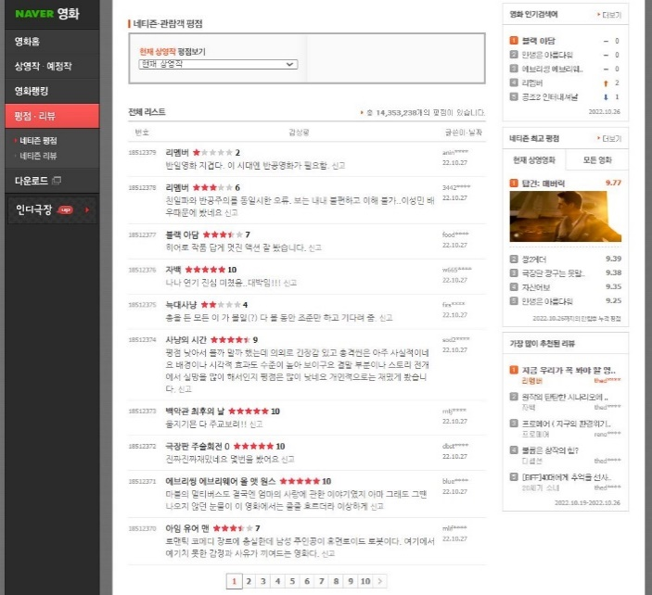
 |  |  |  | 영화 별 총점 크롤링 (해당 영화 페이지 클릭 후 원래 페이지 돌아오기, 이미 담긴 영화 총점은 가져오지 않음) |  | Pass
 |  |  |  | 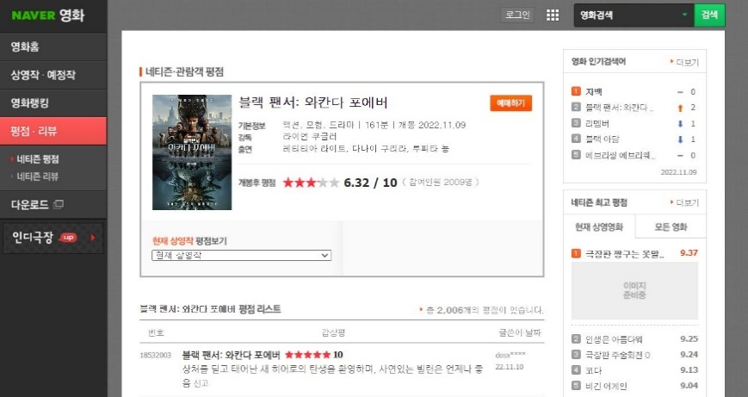
 | 2 | 코비스 영화 수집 프로그램이 정상적으로 작동되는가? |  | 크롤링 및 파일 저장 완료 출력 |  | Pass

 |  |  |  | 일별 박스오피스 조회 (조회 날짜 입력 후 조회, 크롤링하기) |  | Pass
 |  |  |  | 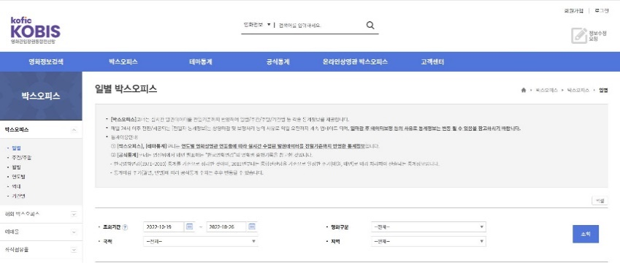 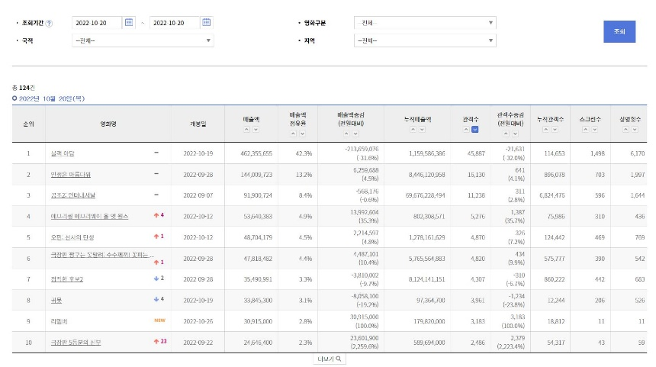
 |  |  |  | 영화 정보 크롤링 (해당 영화 클릭 후 팝업 닫기, 이미 담긴 영화 정보는 가져오지 않음) |  | Pass
 |  |  |  | 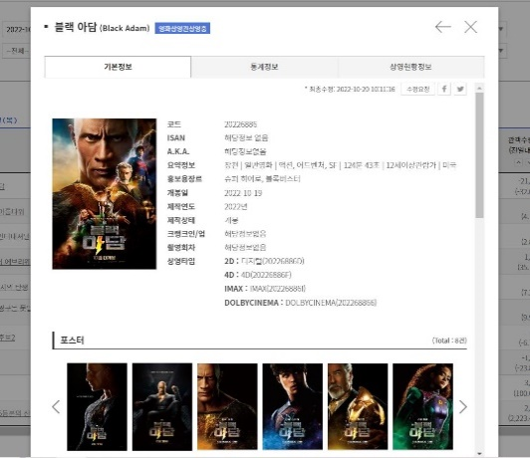
 | 3 | 수집된 리뷰 데이터가 csv파일에 정상적으로 저장되는가? |  | naver_review.csv에 네이버 리뷰 데이터 저장 |  | Pass

 | 4 | 수집된 영화 데이터가 csv파일에 정상적으로 저장되는가? |  | kobis_rank.csv / kobis_movie.csv에 코비스 영화 데이터 저장 |  | Pass
 |  |  |  | 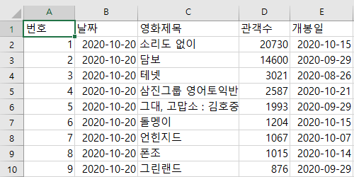 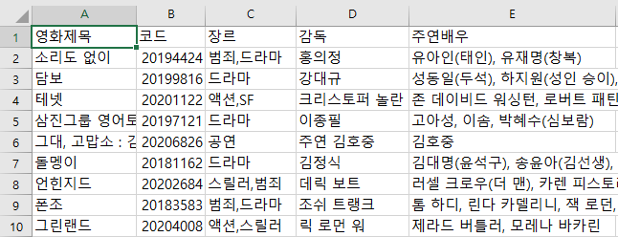
oper02 | 1 | DB 및 Table이 정상적으로 생성되는가? |  | Schemas에 DB와 4개의 Table 생성 |  | Pass
 |  |  |  | 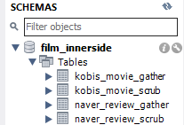
 | 2 | 네이버 리뷰 데이터가 DB에 정상적으로 저장되는가? |  | select*from naver_review_gather 입력 후 Result Grid 확인 |  | Pass

 | 3 | 코비스 영화 데이터가 DB에 정상적으로 저장되는가? |  | select*from kobis_movie_gather 입력 후 Result Grid 확인 |  | Pass

oper03 | 1 | " NAVER 영화 리뷰 : 데이터 전처리 및 감성분석" 타이틀과 [STEP 1] 입력 메뉴가 정상적으로 출력 되는가? |  | 타이틀 출력, STEP 1 입력 메뉴 출력 |  | Pass

 | 2 | [STEP 1] 입력 메뉴에서 Y 또는 y를 입력시 메뉴가 정상적으로 실행되는가? |  | DB 접속, 데이터 로딩, 데이터 전처리, DB 저장 |  | Pass
 |  |  |  | 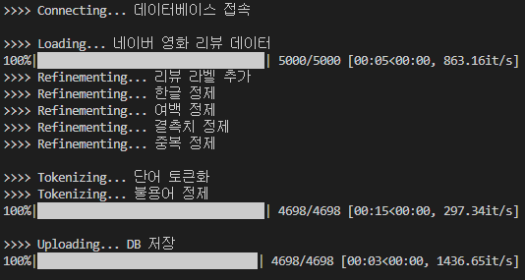
 | 3 | [STEP 1] 에서 전처리된 데이터가 DB에 정상적으로 저장되었는가? |  | naver_review_scrub 테이블에 저장된 것을 확인 |  | Pass

 | 4 | [STEP 2] 입력 메뉴가 정상적으로 출력되는가? |  | STEP 2 입력 메뉴 출력 |  | Pass

 | 5 | [STEP 2] 입력 메뉴에서 Y 또는 y를 입력시 메뉴가 정상적으로 실행되는가? |  | DB 접속, 데이터 로딩, 단어집합화, 데이터 정제, 단어 시퀀스 정제 및 백터화 |  | Pass
 |  |  |  | 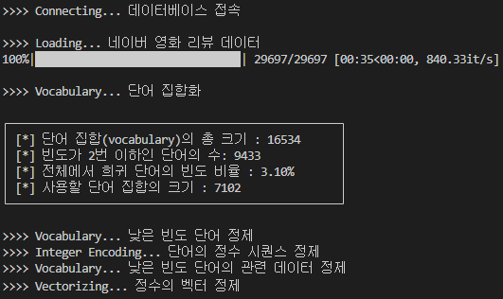
 | 6 | [STEP 2] 입력 메뉴에서 Y 또는 y를 입력하지 않으면 [STEP 3] 또한 실행되지 않는가? |  | STEP 3가 실행되지 않고, "네이버 영화리뷰 : 데이터 전처리 및 감성분석" 끝남. |  | Pass

 | 7 | [STEP 3] 가 정상적으로 실행되는가? |  | 모델 정의 및 컴파일, 훈련&검증 데이트 셋팅(8:2), 모델 훈련&검증 실행(Epoch15) |  | Pass
 |  |  |  | 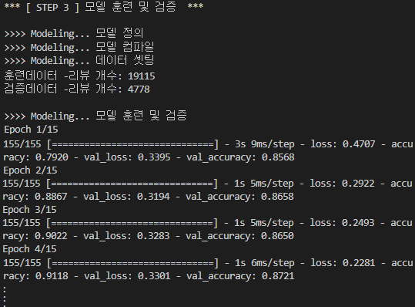
 | 8 | 모델 훈련 결과 그래프가 잘 출력되는가? |  | 모델 훈련 결과에 따른 손실율과 정확도 그래프 확인 |  | Pass
 |  |  |  | 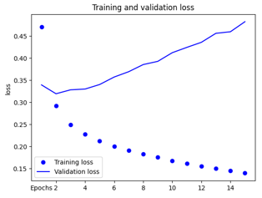 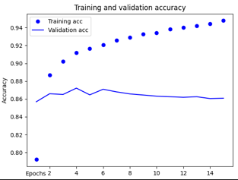
 | 9 | 모델 훈련의 재실행이 정상적으로 실행되는가? |  | 모델 훈련 재실행(Epoch 2), 긍정지수 예측, DB 저장 |  | Pass
 |  |  |  | 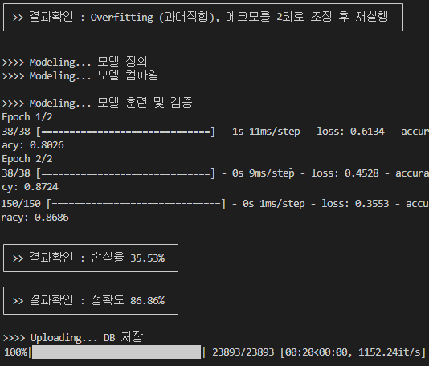
 | 10 | [STEP 2][STEP 3]을 통해서 예측된 긍정지수가 DB에 잘 저장되었는가? |  | naver_review_scrub 테이블의 positive 컬럼에 저장된 것을 확인 |  | Pass

oper04 | 1 | "KOBIS 영화관 입장권 통합 : 데이터 전처리"의 타이틀과 [STEP 1] 입력 메뉴가 정상적으로 출력되었는가? |  | 타이틀 출력, STEP 1 입력 메뉴 출력 |  | Pass

 | 1 | [STEP 1] 입력 메뉴에서 Y 또는 y를 입력시 메뉴가 정상적으로 실행되는가? |  | DB 접속, 데이터 로딩, 데이터 전처리, DB 저장 |  | Pass

 | 1 | [STEP 1] 에서 전처리된 데이터가 DB에 정상적으로 저장되었는가? |  | kobis_movie_scrub 테이블에 저장된 것을 확인 |  | Pass

